2019_10_data
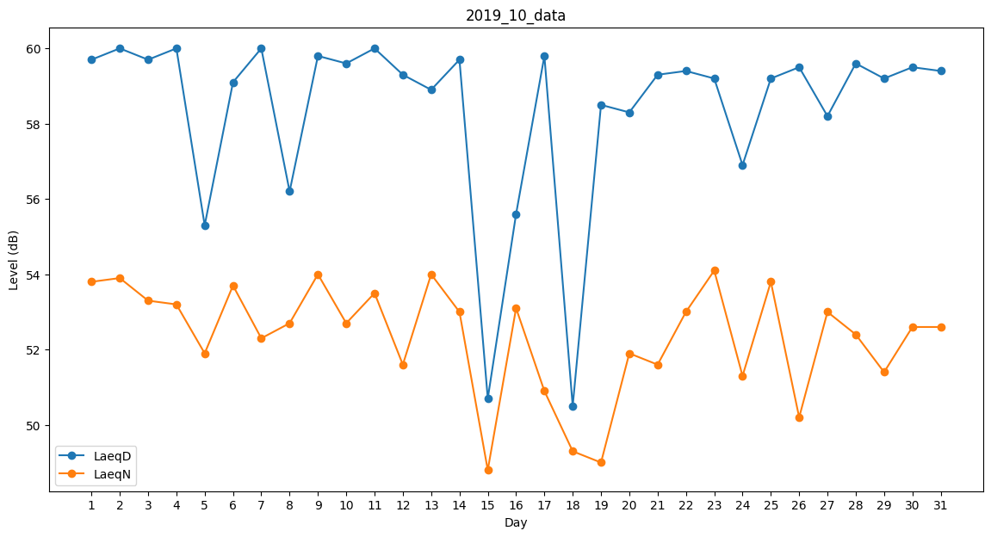
Day | LaeqD | LaeqN
1 | 59.7 | 53.8
2 | 60 | 53.9
3 | 59.7 | 53.3
4 | 60 | 53.2
5 | 55.3 | 51.9
6 | 59.1 | 53.7
7 | 60 | 52.3
8 | 56.2 | 52.7
9 | 59.8 | 54
10 | 59.6 | 52.7
11 | 60 | 53.5
12 | 59.3 | 51.6
13 | 58.9 | 54
14 | 59.7 | 53
15 | 50.7 | 48.8
16 | 55.6 | 53.1
17 | 59.8 | 50.9
18 | 50.5 | 49.3
19 | 58.5 | 49
20 | 58.3 | 51.9
21 | 59.3 | 51.6
22 | 59.4 | 53
23 | 59.2 | 54.1
24 | 56.9 | 51.3
25 | 59.2 | 53.8
26 | 59.5 | 50.2
27 | 58.2 | 53
28 | 59.6 | 52.4
29 | 59.2 | 51.4
30 | 59.5 | 52.6
31 | 59.4 | 52.6

